현장지휘관 역량강화
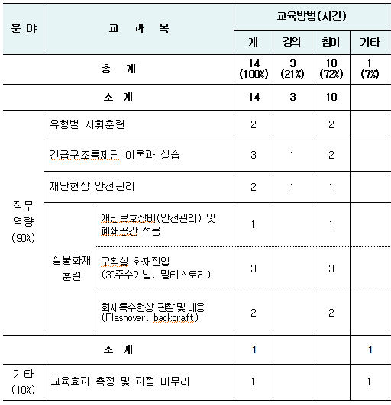
〓 제3~5기 현장지휘관 역량강화 과정 〓
교 육 입 교 안 내
◧ | 입교안내
구분 |  | 내 용 | 비 고
교육기간 |  | ❍ (3기) 집 합 : 5. 3. ~ 5. 4.(2일)(현장대응단장) ❍ (4기) 집 합 : 5. 14. ~ 5. 15.(2일)(대응조사팀장) ❍ (5기) 집 합 : 5. 24. ~ 5. 25.(2일)(대응조사팀장) | 합숙
등록일시 |  | ❍ 집합교육 입교일 08:30 까지
등록장소 |  | ❍ 생활 1관 1층 로비
교육대상 |  | ❍ 각 관서 현장대응단장, 현장대응팀장

준 비 물 |  | ❍ 활동복,활동모,활동화
 |  | ❍ 공기호흡기 SET(면체,보조호흡기,인명구조경보기)
 |  | ❍ 방화복, 소방헬멧, 안전화, 안면보호두건, 화재진압용장갑, 개인인식표 2개
 |  | ❍ 필기구, 세면도구, 개인용 슬리퍼
급식비용 내 역 |  | ❍ 1인당 : 12,800원 (3,200원 ⅹ 4식)
 |  | ▶ 교수운영계획에 따라 변경될 수 있음.
 |  | ❍ 급식비는 교육입교 등록 후 재난안전본부에서 일괄 계좌 납부
 |  | ※ 교육생 개별 계좌입금 금지
기타사항 |  | ❍ 교육희망자의 건강상태 등을 사전에 파악하여 미등록 발생 및 현장활동곤란 등 교육에 지장이 생기지 않도록 협조 | 【경기도소방학교 주소 및 연락처】
 |  |  | 경기도 용인시 처인구 남사면 천덕산로 11번길 42 (봉명리 646-2)
 |  | ❍ 생활관에서는 주류 휴대 및 음주를 금하며, 교육기간 중에 타교육생에게 불쾌감을 주거나 교육에 지장을 주는 행위가 없도록 주의 | * 교육기획팀 : 031) 329-0312
 |  | ❍ 주차공간이 부족하니 동일지역 입교생은 카풀 권장 | * 교수연구팀 : 031) 329-0413 * 생활지도관실 : 031) 329-0314~0315

◧ | 교수요목

헬리 EMS
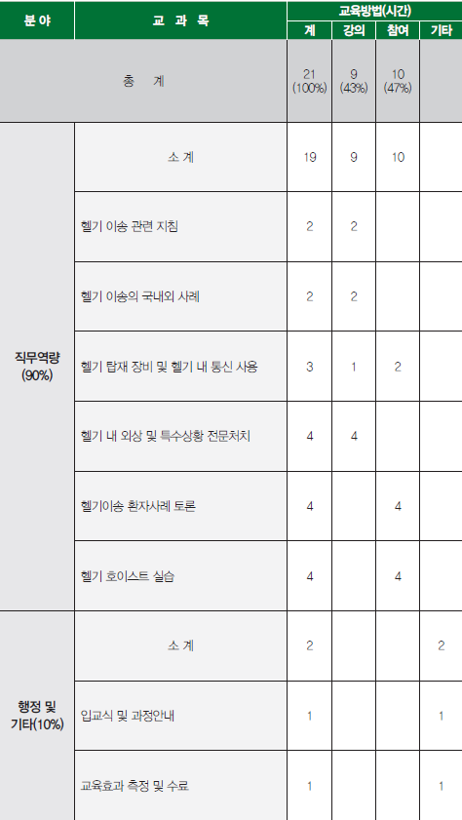
〓 제1기 헬리EMS 과정 〓
교 육 입 교 안 내
◧ | 입교안내
구분 |  | 내 용 | 비 고
교육기간 |  | ❍ 집 합 : 5. 23. ~ 5. 25.(3일) | 합숙
등록일시 |  | ❍ 집합교육 입교일 08:30 까지
등록장소 |  | ❍ 생활 1관 1층 로비
교육대상 |  | ❍ 계 급 : 소방장 이하 ❍ 대 상 : 상황실 항공관제담당자 및 구급대원으로 현장활동 중인 1급 응급구조사 및 간호사 | 헬기이송 상위관서 우선배정 (화성, 이천, 안산, 평택, 여주, 양평, 용인, 군포, 광주, 분당)

준 비 물 |  | ❍ 활동복, 활동모, 단화, 체육복, 운동화(체력단련실용 등)
 |  | ❍ 필기구, 세면도구, 개인용 슬리퍼
 |  | ❍ 교육용 가방(빨강, 노랑, 파랑색은 지양)
급식비용 내 역 |  | ❍ 1인당 : 22,400원 (3,200원 ⅹ 7식)
 |  | ▶ 교수운영계획에 따라 변경될 수 있음.
 |  | ❍ 급식비는 교육입교 등록 후 재난안전본부에서 일괄 계좌 납부
 |  | ※ 교육생 개별 계좌입금 금지
기타사항 |  | ❍ 교육희망자의 건강상태 등을 사전에 파악하여 미등록 발생 및 현장활동곤란 등 교육에 지장이 생기지 않도록 협조 | 【경기도소방학교 주소 및 연락처】
 |  |  | 경기도 용인시 처인구 남사면 천덕산로 11번길 42 (봉명리 646-2)
 |  | ❍ 생활관에서는 주류 휴대 및 음주를 금하며, 교육기간 중에 타교육생에게 불쾌감을 주거나 교육에 지장을 주는 행위가 없도록 주의 | * 교육기획팀 : 031) 329-0312
 |  | ❍ 주차공간이 부족하니 동일지역 입교생은 카풀 권장 | * 구급교육팀 : 031) 329-0442 * 생활관 : 031) 329-0314~0315

◧ | 교수요목

홍보교육실무
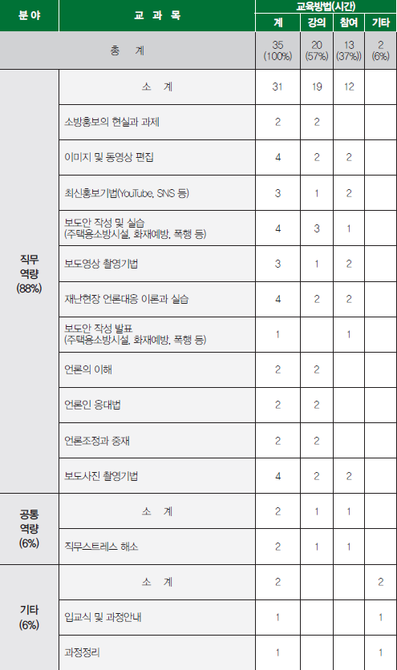
〓 제1기 홍보교육실무 과정 〓
교 육 입 교 안 내
◧ | 입교안내
구분 |  | 내 용 | 비 고
교육기간 |  | ❍ 집 합 : 5. 8. ~ 5. 18.(9일) * 소속관서 해당 부서 실습(5.14. ~ 5.18.) 교육 있음 | 합숙
등록일시 |  | ❍ 집합교육 입교일 08:30 까지
등록장소 |  | ❍ 생활 1관 1층 로비
교육대상 |  | ❍ 계 급 : 홍보교육업무 예정자
준 비 물 |  | ❍ 근무복, 단화, 체육복, 운동화(체력단련실용 등), 세면도구, 개인용 슬리퍼
 |  | ❍ 필기구, 교육용 가방(빨강, 노랑, 파랑색은 지양)
급식비용 내 역 |  | ❍ 1인당 : 41,600원 (3,200원 ⅹ 13식)
 |  | ▶ 교수운영계획에 따라 변경될 수 있음.
 |  | ❍ 급식비는 교육입교 등록 후 재난안전본부에서 일괄 계좌 납부
 |  | ※ 교육생 개별 계좌입금 금지
기타사항 |  | ❍ 교육희망자의 건강상태 등을 사전에 파악하여 미등록 발생 및 현장활동곤란 등 교육에 지장이 생기지 않도록 협조 | 【경기도소방학교 주소 및 연락처】
 |  |  | 경기도 용인시 처인구 남사면 천덕산로 11번길 42 (봉명리 646-2)
 |  | ❍ 생활관에서는 주류 휴대 및 음주를 금하며, 교육기간 중에 타교육생에게 불쾌감을 주거나 교육에 지장을 주는 행위가 없도록 주의 | * 기획팀 : 031) 329-0312
 |  | ❍ 주차공간이 부족하니 동일지역 입교생은 카풀 권장 | * 교수연구팀 : 031) 329-0417 * 생활지도관실 : 031) 329-0314~0315

◧ | 교수요목

민원예방실무
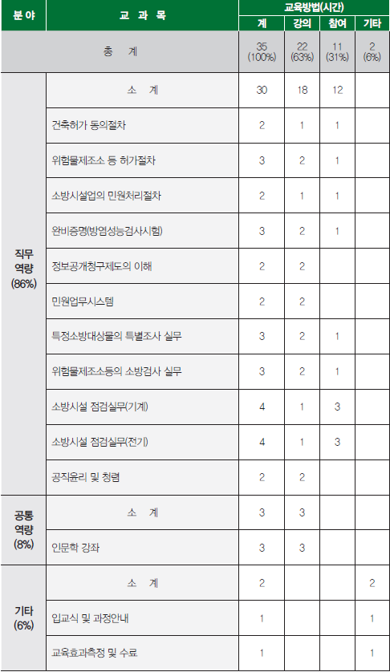
〓 제1기 민원예방실무 과정 〓
교 육 입 교 안 내
◧ | 입교안내
구분 |  | 내 용 | 비 고
교육기간 |  | ❍ 집 합 : 5. 28. ~ 6. 8.(9일) * 소속관서 해당 부서 실습(6.4. ~ 6.8.) 교육 있음 | 합숙
등록일시 |  | ❍ 집합교육 입교일 08:30 까지
등록장소 |  | ❍ 생활 1관 1층 로비
교육대상 |  | ❍ 계 급 : 민원예방업무 예정자
준 비 물 |  | ❍ 근무복, 단화, 체육복, 운동화(체력단련실용 등), 세면도구, 개인용 슬리퍼
 |  | ❍ 필기구, 교육용 가방(빨강, 노랑, 파랑색은 지양)
급식비용 내 역 |  | ❍ 1인당 : 41,600원 (3,200원 ⅹ 13식)
 |  | ▶ 교수운영계획에 따라 변경될 수 있음.
 |  | ❍ 급식비는 교육입교 등록 후 재난안전본부에서 일괄 계좌 납부
 |  | ※ 교육생 개별 계좌입금 금지
기타사항 |  | ❍ 교육희망자의 건강상태 등을 사전에 파악하여 미등록 발생 및 현장활동곤란 등 교육에 지장이 생기지 않도록 협조 | 【경기도소방학교 주소 및 연락처】
 |  |  | 경기도 용인시 처인구 남사면 천덕산로 11번길 42 (봉명리 646-2)
 |  | ❍ 생활관에서는 주류 휴대 및 음주를 금하며, 교육기간 중에 타교육생에게 불쾌감을 주거나 교육에 지장을 주는 행위가 없도록 주의 | * 기획팀 : 031) 329-0312
 |  | ❍ 주차공간이 부족하니 동일지역 입교생은 카풀 권장 | * 교수연구팀 : 031) 329-0417 * 생활지도관실 : 031) 329-0314~0315

◧ | 교수요목

